Закупка cronier-mac
Фото | Наименование | Цена | Кол-во | Сумма
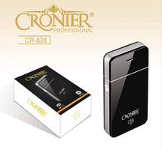 | CR-826 | 300.00 | 7 | 2,100.00
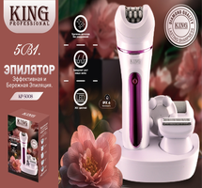 | KP-5008 | 650.00 | 2 | 1,300.00
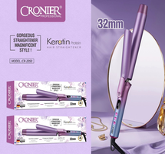 | CR-2050 | 750.00 | 1 | 750.00
 | CR-960 | 450.00 | 1 | 450.00
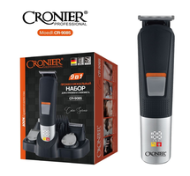 | CR-9085 | 900.00 | 1 | 900.00
Итого: 5 позиций |  |  | 12 | 5,500.00

